Folha2
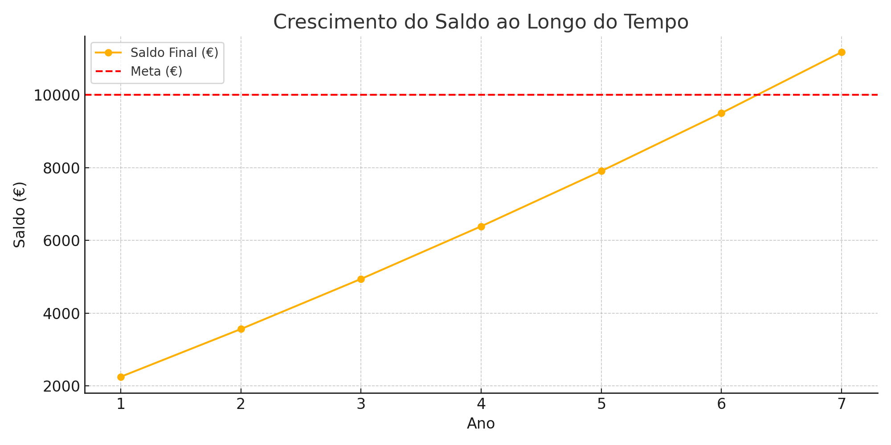
Meta | Ano | Saldo Inicial (€) | Taxa de juro (%) | Juros (€) | Contribuições (€) | Saldo Final (€)
1,000,000.00 € | 1 | 500,000.00 € | 10% | 50,000.00 € | 10,000.00 € | 560,000.00 €
 | 2 | 560,000.00 € | 10% | 56,000.00 € | 10,000.00 € | 626,000.00 €
 | 3 | 626,000.00 € | 10% | 62,600.00 € | 10,000.00 € | 698,600.00 €
 | 4 | 698,600.00 € | 10% | 69,860.00 € | 10,000.00 € | 778,460.00 €
 | 5 | 778,460.00 € | 10% | 77,846.00 € | 10,000.00 € | 866,306.00 €
 | 6 | 866,306.00 € | 10% | 86,630.60 € | 10,000.00 € | 962,936.60 €
 | 7 | 962,936.60 € | 10% | 96,293.66 € | 10,000.00 € | 1,069,230.26 €

